评审信息
2025年“海南鲜品”品牌目录
序号 | 市县 | 单位名称 | 商标名称 | 产品类别
1 | 澄迈县 | 澄迈福山咖啡联合有限公司 | 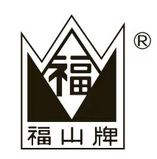 | 咖啡
2 | 昌江黎族自治县 | 海南太阳岛农业科技开发有限公司 | 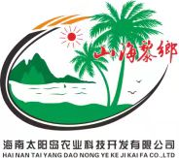 | 凤梨
3 | 海口市 | 海南农垦红明农场有限公司 | 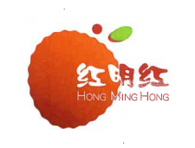 | 红明红荔枝
4 | 儋州市 | 海南澳斯卡国际粮油有限公司 |  | 玉米油、花生油
5 | 东方市 | 海南鳄珍鳄鱼科技集团有限公司 |  | 鳄鱼肉、鳄鱼蛋
6 | 琼中黎族苗族自治县 | 海南琼中大地农业发展有限公司 | 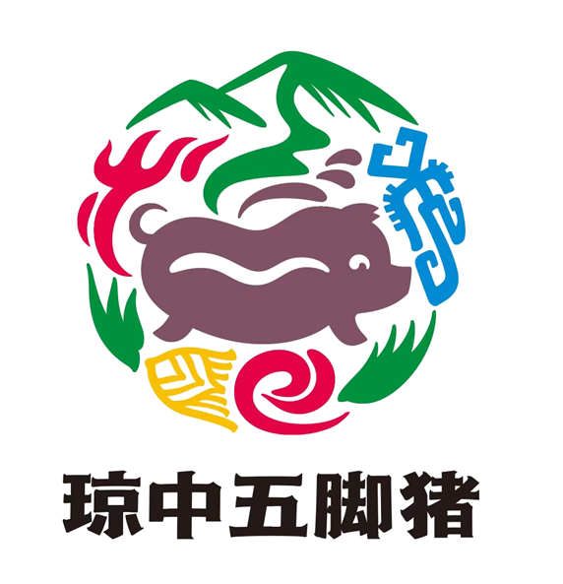 | 猪肉及猪肉制品
7 | 文昌市 | 海南鑫农生物科技有限公司 | 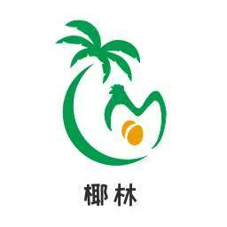 | 鸡蛋
8 | 定安县 | 海南庆平农产品开发有限公司 | 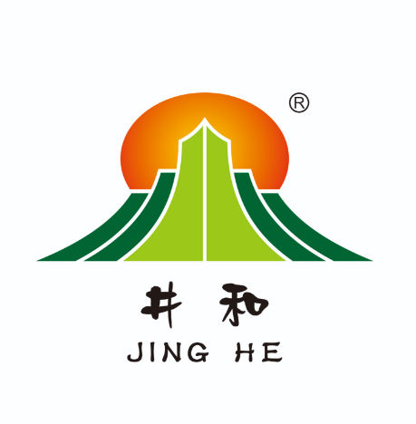 | 生猪
9 | 琼中黎族苗族自治县 | 海南琼中新伟雨林茶业有限公司 |  | 红茶、绿茶、白茶
10 | 琼海市 | 彬村山（海南）食品有限公司 | 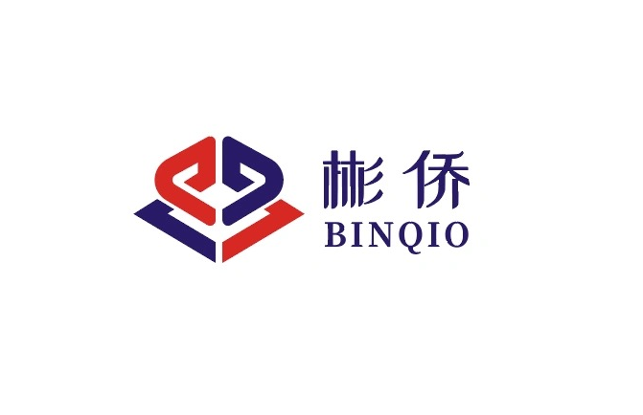 | 白胡椒粒、白胡椒粉、黑胡椒粒、黑胡椒粉
11 | 海口市 | 海口市椰鸽肴养殖有限公司 |  | 鸽子
12 | 海口市 | 海南农垦草畜猪业有限公司 | 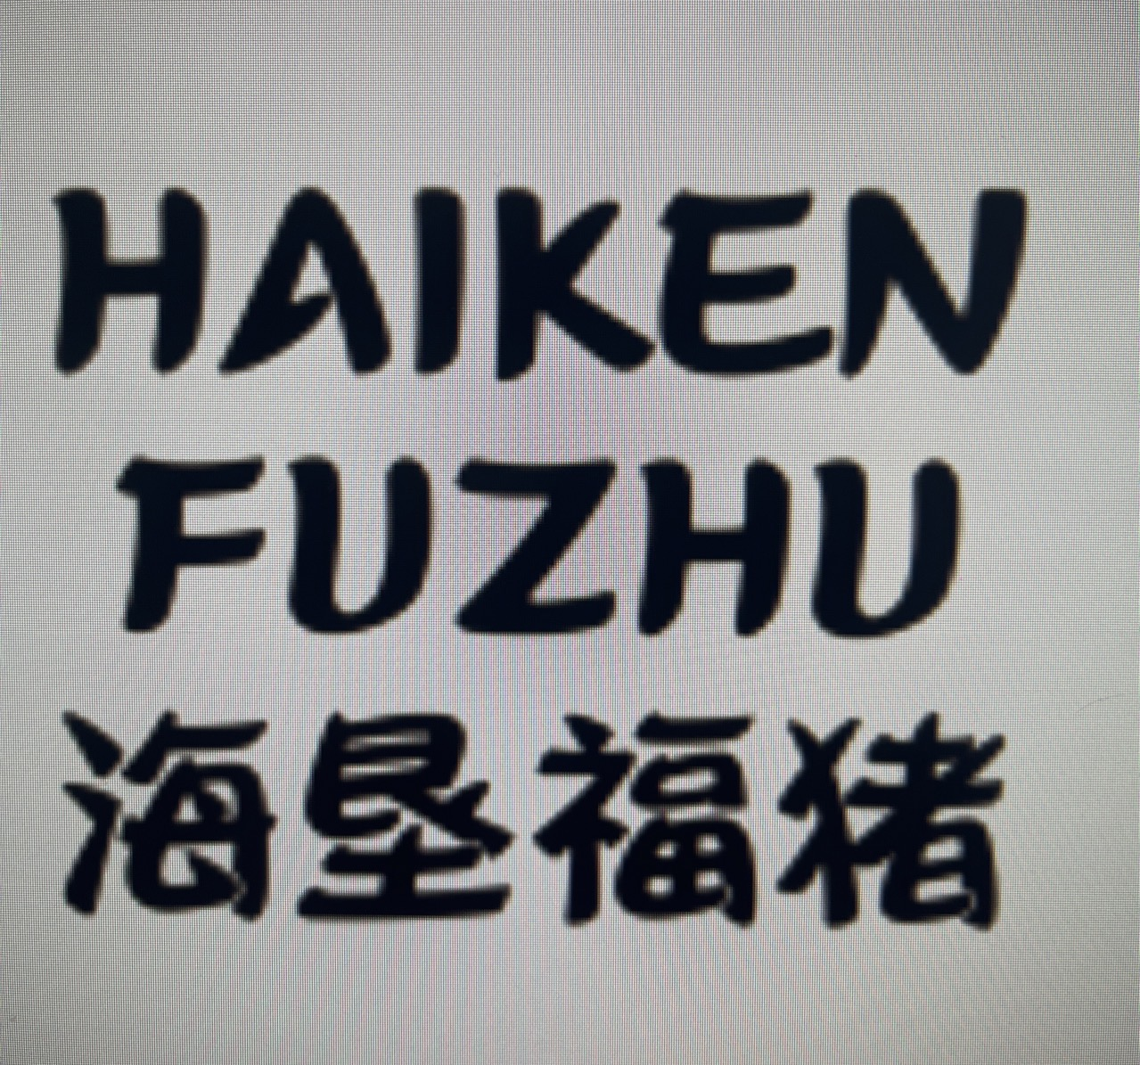 | 黑猪
13 | 海口市 | 海南农垦草畜科技股份有限公司 |  | 纯种黑毛和牛
14 | 海口市 | 胖姐凤梨农业供应链管理（海南）有限公司 | 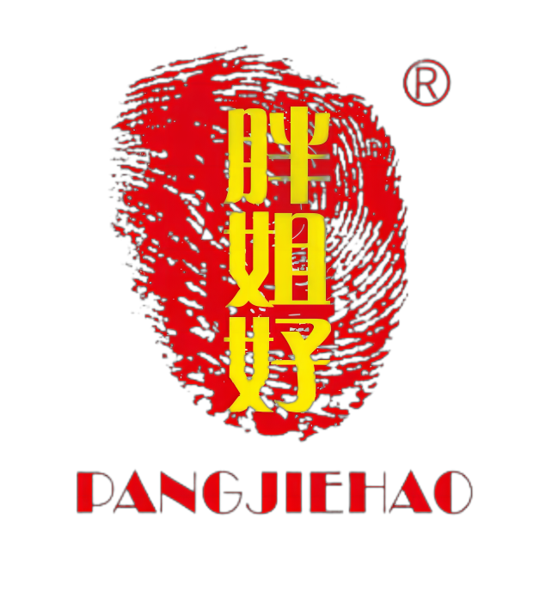 | 凤梨
15 | 昌江黎族自治县 | 海南果鲜生农业开发有限公司昌江分公司 | 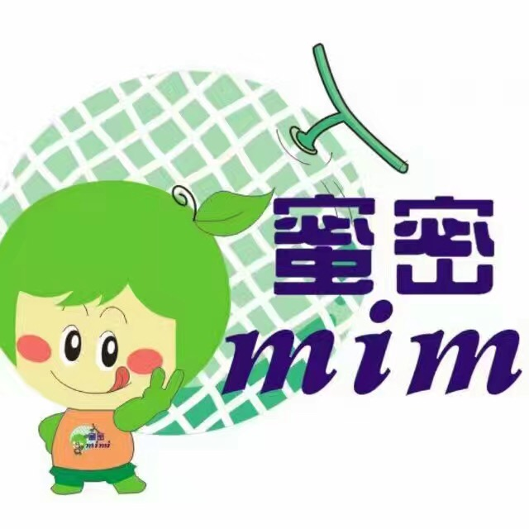 | 日本阿鲁斯网纹瓜
16 | 儋州市 | 海南神农水产种源科技有限公司 |  | 海水红罗非鱼
17 | 海口市 | 海南仙桃荔农业科技有限公司 |  | 荔枝
18 | 儋州市 | 海南热科源生态养殖有限公司 | 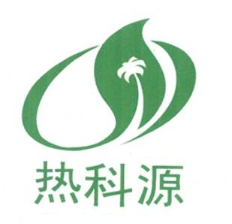 | 儋州鸡
19 | 万宁市 | 海南芭纳纳未来农业研发中心有限公司 | 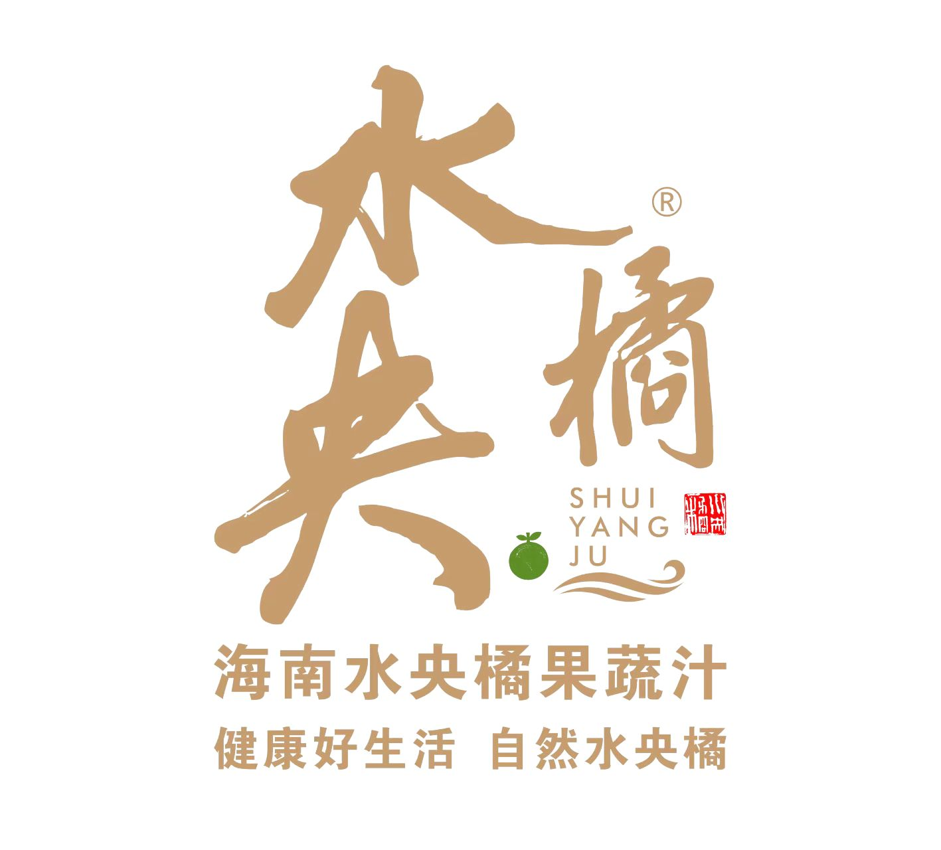 | 果蔬汁
20 | 澄迈县 | 海南翔泰渔业股份有限公司 | 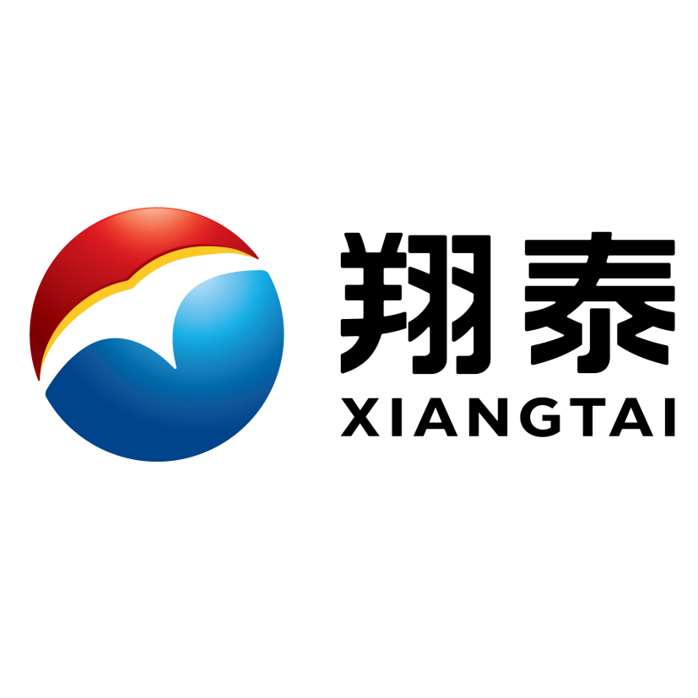 | 罗非鱼（海南鲷）、金鲳鱼、巴沙鱼

